なごのキャンパス 搬出入申込書
なごのキャンパス事務局 行

 | なごのキャンパス 搬出入申込書

 | 会社名 |  |  |  |  |  |  |  |  |  |  | 担当責任者名

 |  |  |  |  |  |  |  |  |  |  |  | 連絡先

 | 日時 |  |  |  | 20 |  | 年 | 月 |  | 日 | （ |  |  | ）
 |  |  |  |  |  |  |  |  |  |  |  |  |  |  |  | ※作業時間は、予約時間内の30分以内でお願いいたします

 |  |  |  | 搬入 |  |  | ： |  | ～ |  |  |  | ：

 |  |  |  | 搬出 |  |  | ： |  | ～ |  |  |  | ：
 | 利用施設

 |  |  |  |  |  |  |  |  |  |  |  |  |  |  |  |  | 【 |  | 】

 | 作業内容

 | 車両台数／重さ | 台数： 重量：

 | 車種／ナンバー | 車種： ナンバー：

レンタカーの場合…車種：レンタカー ナンバー：記載不要

 |  | 車種： ナンバー：

 | 搬入物概要

 | 備考 | （申込者と作業者が異なる場合は、こちらへご記入ください）

 |  | 当社の責任と負担において、上記のとおり作業いたします。
 |  |  | 20 |  |  | 年 | 月 | 日

 |  |  | 住 所

 |  |  | 会社名

 |  |  | 電話番号 |  |  |  |  |  |  |  |  |  |  |  | 責任者名

 | ★搬出入予定日の7日前までに、申込書をメールまたは直接なごのキャンパス事務局へご提出ください★
 | 工事（作業）予定日の7日前までに、申込書をＦＡＸまたは直接、桜通豊田ビル防災センターへご提出下さい。 （提出フロー： 工事（作業）会社 → ご入居者(工事依頼者) → 防災センター → 東和不動産）
 | トヨタ不動産 |  |  |  |  |  |  |  |  | 【お問い合わせ先】トヨタ不動産 |  |  |  |  |  |  |  | TEL：052-584-7121

 | /
 | 責任者

搬出入動線
別紙「駐車スペース・搬出入動線」
1F

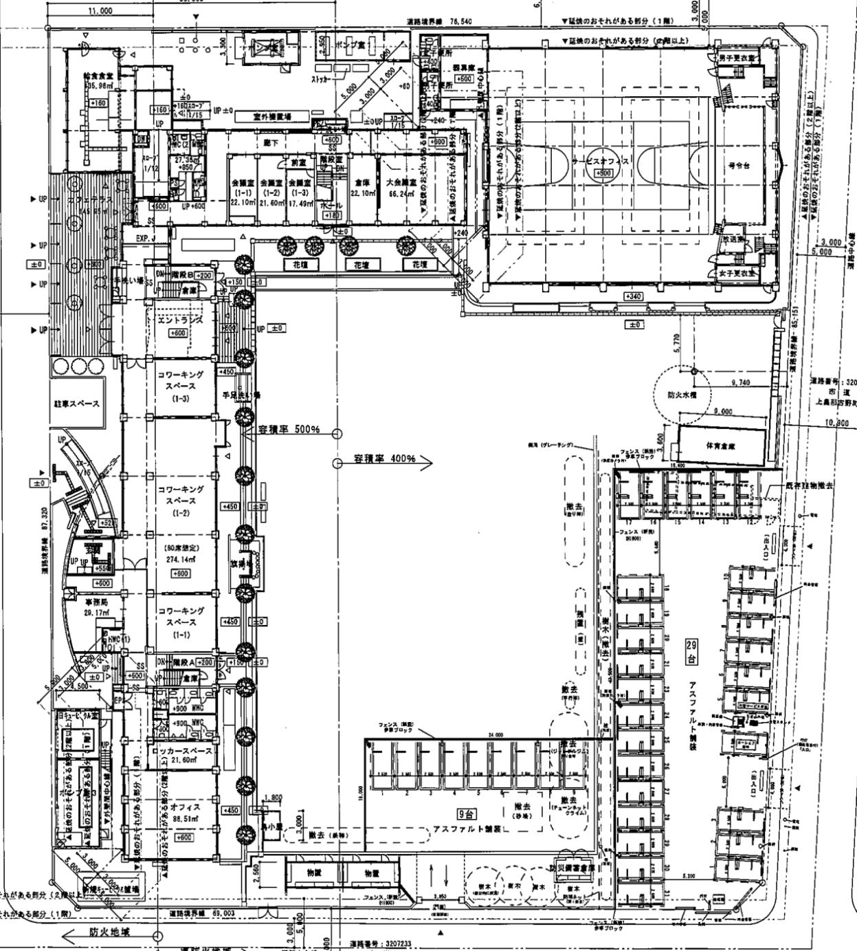
搬出入車両
駐車可能スペース

